Ejercicio 1
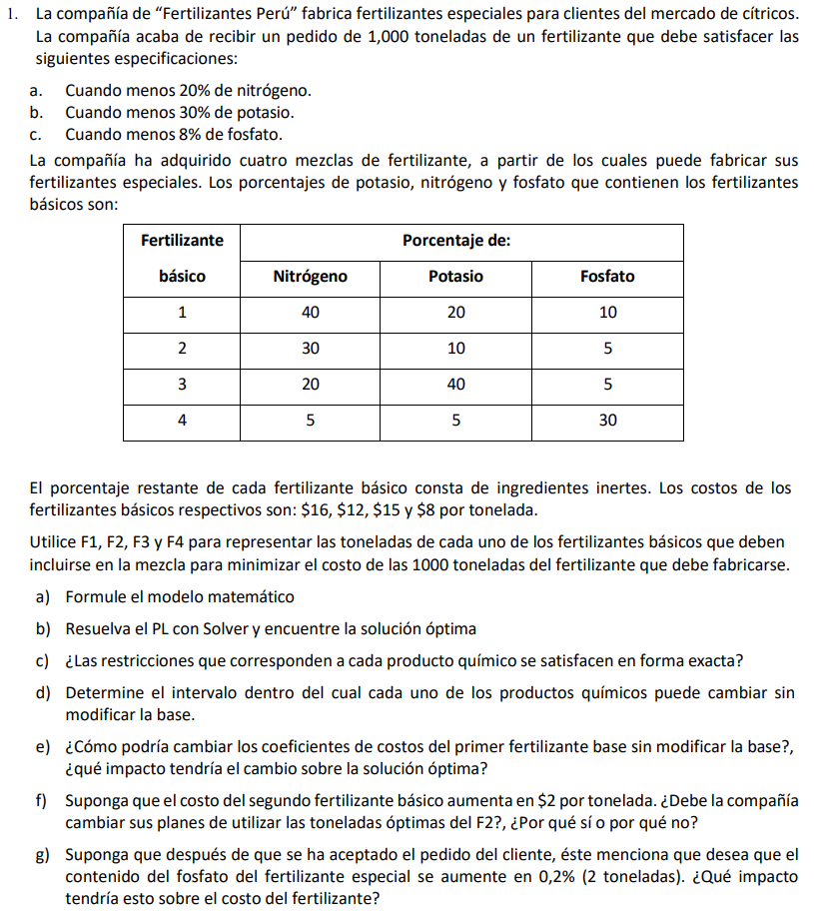

Resultados 1
a) Formule el modelo matemático

PLANTEAMIENTO

 |  | FUNCIÓN OBJETIVO

 |  |  | F1: Toneladas del Fertilizante Básico 1
 |  |  | F2: Toneladas del Fertilizante Básico 2
 |  |  | F3: Toneladas del Fertilizante Básico 3
 |  |  | F4: Toneladas del Fertilizante Básico 4

 |  |  | F1 |  | F2 |  | F3 |  | F4

MIN Z |  | = | 16 | + | 12 | + | 15 | + | 8

 |  | RESTRICCIONES

R1 (Cantidad de Nitrógeno) |  | : | 0.4 | + | 0.3 | + | 0.2 | + | 0.05 | ≥ | 200

R2 (Cantidad de Potasio) |  | : | 0.2 | + | 0.1 | + | 0.4 | + | 0.05 | ≥ | 300

R3 (Cantidad de Fosfato) |  | : | 0.1 | + | 0.05 | + | 0.05 | + | 0.3 | ≥ | 80

R4 (Total de Fertilizante) |  | : | 1 | + | 1 | + | 1 | + | 1 | = | 1000

b) Resuelva el PL con Solver y encuentre la solución óptima

RESOLUCIÓN
No, para la restricción de Nitrógeno y Potasio se satisface de manera exacta. En cambio para la restricción de Fosfato se tiene una cantidad mayor al 8%.
 |  | SOLVER
La cantidad de Fosfato en 1000 toneladas de fertilizante especial es de:
El porcentaje del total de fertilizante es:
 | VARIABLES |  |  |  |  | VALOR | L. DERECHO |  | HOLGURA |  |  |  |  |  |  | 81.25 | TONELADAS
 | F1 | F2 | F3 | F4
SO | 0 | 187.5 | 687.5 | 125 |  |  |  |  |  |  |  |  |  | 8.125%
MIN | 16 | 12 | 15 | 8 | 13562.5
R1 | 0.4 | 0.3 | 0.2 | 0.05 | ≥ | 200 | 200 |  | 0
R2 | 0.2 | 0.1 | 0.4 | 0.05 | ≥ | 300 | 300 |  | 0
R3 | 0.1 | 0.05 | 0.05 | 0.3 | ≥ | 81.25 | 80 |  | -1.25
R4 | 1 | 1 | 1 | 1 | = | 1000 | 1000 |  | 0
c) ¿Las restricciones que corresponden a cada producto químico se satisfacen en forma exacta?

Nitrógeno |  |  |  |  |  |  |  | Potasio |  |  |  |  |  |  | Fosfato
Cantidad usada en total |  |  |  |  | 1000 | toneladas |  | Cantidad usada en total |  |  |  | 1000 | toneladas |  | Cantidad usada en total |  |  | 1000 | toneladas
Cantidad de Fosfato usado en la mezcla |  |  |  |  | 200 | toneladas |  | Cantidad de Fosfato usado en la mezcla |  |  |  | 300 | toneladas |  | Cantidad de Fosfato usado en la mezcla |  |  | 81.25 | toneladas
Porcentaje de Fostato en el fertilizante |  |  |  |  | 20 | % |  | Porcentaje de Fostato en el fertilizante |  |  |  | 30 | % |  | Porcentaje de Fostato en el fertilizante |  |  | 8.125 | %

Se cumple con el requerimiento de un mínimo de 20% de nitrógeno; la restricción se satisface de forma exacta |  |  |  |  |  |  |  | Se cumple con el requerimiento de un mínimo de 30% de potasio; la restricción se satisface de forma exacta |  |  |  |  |  |  | Se cumple con el requerimiento de un mínimo de 8% de fosfato; se tiene una holgura de 0.125%
d) Determine el intervalo dentro del cual cada uno de los productos químicos puede cambiar sin modificar la base.

ANÁLISIS DE SENSIBILIDAD - RESTRICCIONES

 |  | Final | Sombra | Restricción | Permisible | Permisible
Celda | Nombre | Valor | Precio | Lado derecho | Aumentar | Reducir
$S$34 | ≥ VALOR | 200 | 13.125 | 200 | 1.3333333333 | 42.857142857
$S$35 | ≥ VALOR | 300 | 14.375 | 300 | 4 | 220
$S$36 | ≥ VALOR | 81.25 | 0 | 80 | 1.25 | 1E+30
$S$37 | = VALOR | 1000 | 6.625 | 1000 | 1500 | 3.4482758621
Las toneladas de Nitrógeno que puede tener la mezcla sin que cambie la base puede variar entre:

TONELADAS |  |  | 157.14285714 | ≤ | 200 |  | ≤ | 201.33333333

PORCENTAJE |  |  | 15.71% | ≤ | 20% |  | ≤ | 20.13%
Las toneladas de Potasio que puede tener la mezcla sin que cambie la base puede variar entre:

TONELADAS |  |  | 80 | ≤ | 300 |  | ≤ | 304

PORCENTAJE |  |  | 8.00% | ≤ | 30% |  | ≤ | 30.40%
Las toneladas de Fosfato que puede tener la mezcla sin que cambie la base puede variar entre:

TONELADAS |  |  | -1E+30 | ≤ | 80 |  | ≤ | 81.25

PORCENTAJE |  |  | 0% | ≤ | 8% |  | ≤ | 8.12%
Las toneladas de Fertilizante 1, 2, 3 y 4 que puede tener la mezcla sin que cambie la base puede variar entre:

TONELADAS |  |  | 996.55172414 | ≤ | 1000 |  | ≤ | 2500

e) ¿Cómo podría cambiar los coeficientes de costos del primer fertilizante base sin modificar la base?, ¿qué impacto tendría el cambio sobre la solución óptima?

ANÁLISIS DE SENSIBILIDAD - CELDAS VARIABLES

 |  | Final | Reducido | Objetivo | Permisible | Permisible
Celda | Nombre | Valor | Coste | Coeficiente | Aumentar | Reducir
$N$32 | SO F1 | 0 | 1.25 | 16 | 1E+30 | 1.25
$O$32 | SO F2 | 187.5 | 0 | 12 | 1 | 3
$P$32 | SO F3 | 687.5 | 0 | 15 | 5 | 4.6
$Q$32 | SO F4 | 125 | 0 | 8 | 3.5 | 2.5
El costo del Fertilizante Básico 1 puede variar, sin que cambie la base, entre:

 |  |  | 14.75 | ≤ | 16 |  | ≤ | ∞
El costo del Fertilizante Básico 2 puede variar, sin que cambie la base, entre:

 |  |  | 9 | ≤ | 12 |  | ≤ | 13
El costo del Fertilizante Básico 3 puede variar, sin que cambie la base, entre:

 |  |  | 10.4 | ≤ | 15 |  | ≤ | 20
El costo del Fertilizante Básico 4 puede variar, sin que cambie la base, entre:

 |  |  | 5.5 | ≤ | 8 |  | ≤ | 11.5

El cambio fuera del rango de sensibilidad de cualquiera de los costos va a cambiar la solución óptima y por lo tanto también la función objetivo.

f) Suponga que el costo del segundo fertilizante básico aumenta en $2 por tonelada. ¿Debe la compañía cambiar sus planes de utilizar las toneladas óptimas del F2?, ¿Por qué sí o por qué no?

 |  |  | SOLVER

 |  | VARIABLES |  |  |  |  | VALOR | L. DERECHO |  | HOLGURA
 |  | F1 | F2 | F3 | F4
 | SO | 150 | 0 | 650 | 200
 | MIN | 16 | 14 | 15 | 8 | 13750
 | R1 | 0.4 | 0.3 | 0.2 | 0.05 | ≥ | 200 | 200 |  | 0
 | R2 | 0.2 | 0.1 | 0.4 | 0.05 | ≥ | 300 | 300 |  | 0
 | R3 | 0.1 | 0.05 | 0.05 | 0.3 | ≥ | 107.5 | 80 |  | -27.5
 | R4 | 1 | 1 | 1 | 1 | = | 1000 | 1000 |  | 0

 |  |  |  | Costo Total
 | Tonelada de F2 (12 Dólares) |  |  | 13562.5
 | Tonelada de F2 (14 Dólares) |  |  | 13750
 | Diferencia |  |  | 187.5
Por lo tanto, si el costo del fertilizante básico 2 aumenta en 2 dólares por tonelada, la compañía debe reconsiderar sus planes respecto al uso del fertilizante básico 2 debido a que el costo total se incrementaría en 187.5 dólares.

g) Suponga que después de que se ha aceptado el pedido del cliente, éste menciona que desea que el contenido del fosfato del fertilizante especial se aumente en 0,2% (2 toneladas). ¿Qué impacto tendría esto sobre el costo del fertilizante?

 |  |  | SOLVER

 |  | VARIABLES |  |  |  |  | VALOR | L. DERECHO |  | HOLGURA
 |  | F1 | F2 | F3 | F4
 | SO | 4.2857142857 | 182.14285714 | 686.42857143 | 127.14285714
 | MIN | 16 | 12 | 15 | 8 | 13567.857143
 | R1 | 0.4 | 0.3 | 0.2 | 0.05 | ≥ | 200 | 200 |  | 0
 | R2 | 0.2 | 0.1 | 0.4 | 0.05 | ≥ | 300 | 300 |  | 0
 | R3 | 0.1 | 0.05 | 0.05 | 0.3 | ≥ | 82 | 82 |  | 0
 | R4 | 1 | 1 | 1 | 1 | = | 1000 | 1000 |  | 0

 |  |  |  | Costo Total
 | Fosfato 8% del total |  |  | 13562.5
 | Fosfato 8.2% del total |  |  | 13567.857143
 | Diferencia |  |  | 5.3571428571
Por consiguiente, un aumento del 0.2% provoca que la participación de fosfato en la producción alcance un mínimo del 8.2%. Este valor excede el límite superior del intervalo, lo que resulta en un cambio en la solución óptima del modelo.

Ejercicio 2
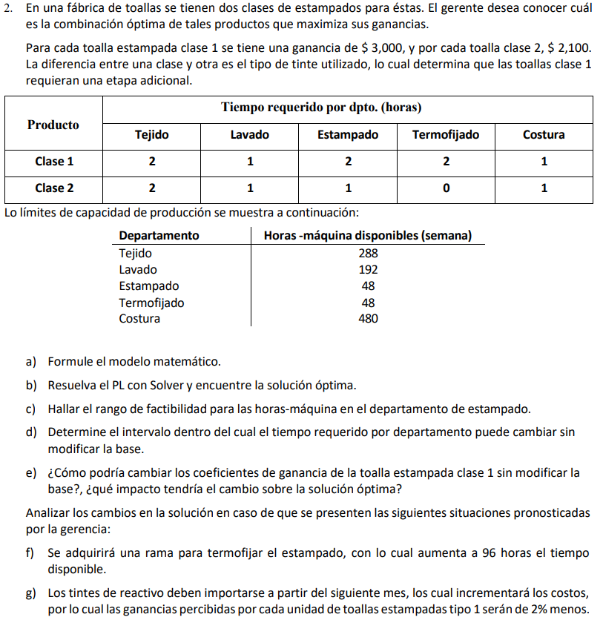

Resultados 2
a) Formule el modelo matemático

PLANTEAMIENTO

 |  |  | FUNCIÓN OBJETIVO

 |  |  |  | Clase 1: Cantidad de toallas con estampado clase 1
 |  |  |  | Clase 2: Cantidad de toallas con estampado clase 2

 |  |  |  |  |  | CLASE 1 |  | CLASE 2

 |  |  | MAX Z |  | = | 3000 | + | 2100

 |  |  | RESTRICCIONES

 |  | R1 (Tejido) |  |  | : | 2 | + | 2 | ≤ | 288

 |  | R2 (Lavado) |  |  | : | 1 | + | 1 | ≤ | 192

 |  | R3 (Estampado) |  |  | : | 2 | + | 1 | ≤ | 48

 |  | R4 (Termofijado) |  |  | : | 2 | + | 0 | ≤ | 48

 |  | R5 (Costura) |  |  | : | 1 | + | 1 | ≤ | 480

b) Resuelva el PL con Solver y encuentre la solución óptima

RESOLUCIÓN

 |  |  | SOLVER |  |  |  |  |  |  |  | Solución óptima
 |  |  |  |  |  |  |  |  |  |  | Para que la empresa maximice su ganancia, no debe fabricar toallas con estampado clase 1 y debe fabricar 48 toallas con estampado clase 2 para obtener una ganancia de 100800 dólares.
 |  |  | VARIABLES |  |  | VALOR | L. DERECHO |  | HOLGURA
 |  |  | C1 | C2
 |  | SO | 0 | 48
 |  | MAX | 3000 | 2100 | 100800
 |  | R1 | 2 | 2 | ≤ | 96 | 288 |  | 192
 |  | R2 | 1 | 1 | ≤ | 48 | 192 |  | 144
 |  | R3 | 2 | 1 | ≤ | 48 | 48 |  | 0
 |  | R4 | 2 | 0 | ≤ | 0 | 48 |  | 48
 |  | R5 | 1 | 1 | ≤ | 48 | 480 |  | 432
c) Hallar el rango de factibilidad para las horas-máquina en el departamento de estampado

El rango de Horas-Máquina en el que es factible la solución del departamento de Estampado es entre:

 |  |  | 0 | ≤ | 48 |  | ≤ | 144

d) Determine el intervalo dentro del cual el tiempo requerido por departamento puede cambiar sin modificar la base

ANÁLISIS DE SENSIBILIDAD - RESTRICCIONES

 |  | Final | Sombra | Restricción | Permisible | Permisible
Celda | Nombre | Valor | Precio | Lado derecho | Aumentar | Reducir
$R$35 | ≤ VALOR | 96 | 0 | 288 | 1E+30 | 192
$R$36 | ≤ VALOR | 48 | 0 | 192 | 1E+30 | 144
$R$37 | ≤ VALOR | 48 | 2100 | 48 | 96 | 48
$R$38 | ≤ VALOR | 0 | 0 | 48 | 1E+30 | 48
$R$39 | ≤ VALOR | 48 | 0 | 480 | 1E+30 | 432

El intervalo de Horas-Máquina disponibles (semana) para el departamento de Tejido que puede variar sin que cambie la base es:

 |  |  | 96 | ≤ | 288 |  | ≤ | ∞
El intervalo de Horas-Máquina disponibles (semana) para el departamento de Lavado que puede variar sin que cambie la base es:

 |  |  | 48 | ≤ | 192 |  | ≤ | ∞
El intervalo de Horas-Máquina disponibles (semana) para el departamento de Estampado que puede variar sin que cambie la base es:

 |  |  | 0 | ≤ | 48 |  | ≤ | 144
El intervalo de Horas-Máquina disponibles (semana) para el departamento de Termofijado que puede variar sin que cambie la base es:

 |  |  | 0 | ≤ | 48 |  | ≤ | ∞
El intervalo de Horas-Máquina disponibles (semana) para el departamento de Costura que puede variar sin que cambie la base es:

 |  |  | 48 | ≤ | 480 |  | ≤ | ∞

e) ¿Cómo podría cambiar los coeficientes de ganancia de la toalla estampada clase 1 sin modificar la base?, ¿qué impacto tendría el cambio sobre la solución óptima?

ANÁLISIS DE SENSIBILIDAD - CELDAS VARIABLES

 |  | Final | Reducido | Objetivo | Permisible | Permisible
Celda | Nombre | Valor | Coste | Coeficiente | Aumentar | Reducir
$O$33 | SO D | 0 | -1200 | 3000 | 1200 | 1E+30
$P$33 | SO T | 48 | 0 | 2100 | 1E+30 | 600
El beneficio de la toalla con el estampado de Clase 1 puede variar, sin que cambie la base, entre:

 |  |  | 0 | ≤ | 3000 |  | ≤ | 4200
El beneficio de la toalla con el estampado de Clase 2 puede variar, sin que cambie la base, entre:

 |  |  | 1500 | ≤ | 2100 |  | ≤ | ∞
Si se cambiara el beneficio de la toalla con el estampado Clase 1 a por encima de $4200 la base cambiaría y ya convendría producir dicha toalla.

Analizar los cambios en la solución en caso de que se presenten las siguientes situaciones pronosticadas por la gerencia:
f) Se adquirirá una rama para termofijar el estampado, con lo cual aumenta a 96 horas el tiempo disponible

 |  |  | SOLVER

 |  |  | VARIABLES |  |  | VALOR | L. DERECHO |  | HOLGURA
 |  |  | C1 | C2
 |  | SO | 0 | 48
 |  | MAX | 3000 | 2100 | 100800
 |  | R1 | 2 | 2 | ≤ | 96 | 288 |  | 192
 |  | R2 | 1 | 1 | ≤ | 48 | 192 |  | 144
 |  | R3 | 2 | 1 | ≤ | 48 | 48 |  | 0
 |  | R4 | 2 | 0 | ≤ | 0 | 96 |  | 96
 |  | R5 | 1 | 1 | ≤ | 48 | 480 |  | 432
Si se compra una rama para termofijar y aumentar el tiempo Horas-Máquina en el departamento de Termojido la solución óptima no cambiaría; es decir, no produce toallas con estampado clase 1 y produce 48 toallas con estampado clase 2, manteniendo los 100800 dólares de ganancia.

g) Los tintes de reactivo deben importarse a partir del siguiente mes, los cual incrementará los costos, por lo cual las ganancias percibidas por cada unidad de toallas estampadas tipo 1 serán de 2% menos.

 |  |  | SOLVER

 |  |  | VARIABLES |  |  | VALOR | L. DERECHO |  | HOLGURA
 |  |  | C1 | C2
 |  | SO | 0 | 48
 |  | MAX | 2940 | 2100 | 100800
 |  | R1 | 2 | 2 | ≤ | 96 | 288 |  | 192
 |  | R2 | 1 | 1 | ≤ | 48 | 192 |  | 144
 |  | R3 | 2 | 1 | ≤ | 48 | 48 |  | 0
 |  | R4 | 2 | 0 | ≤ | 0 | 48 |  | 48
 |  | R5 | 1 | 1 | ≤ | 48 | 480 |  | 432
Si disminuyen las ganancias por las toallas de Clase 1 en un 2% debido al incremento de costos en tintes, la solución óptima no cambiará; es decir, no conviene producir toallas de Clase 1.

Ejercicio 3
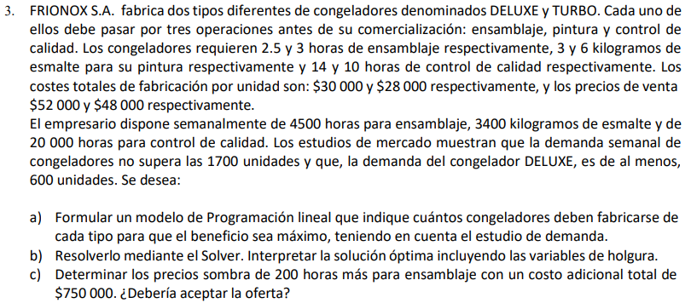

Resultados 3
a) Formular un modelo de Programación lineal que indique cuántos congeladores deben fabricarse de cada tipo para que el beneficio sea máximo, teniendo en cuenta el estudio de demanda

 | PLANTEAMIENTO

 |  |  | FUNCIÓN OBJETIVO

 |  |  |  | D: Cantidad de congeladores Deluxe
 |  |  |  | T: Cantidad de congeladores Turbo

 |  |  |  |  |  | DELUXE (D) |  | TURBO (T)

 |  |  | MAX Z |  | = | 22000 | + | 20000

 |  |  | RESTRICCIONES

 |  | R1 (Ensamblaje) |  |  | : | 2.5 | + | 3 | ≤ | 4500

 |  | R2 (Pintura) |  |  | : | 3 | + | 6 | ≤ | 3400

 |  | R3 (Control de Calidad) |  |  | : | 14 | + | 10 | ≤ | 20000

 |  | R4 (Demanda Semanal) |  |  | : | 1 | + | 1 | ≤ | 1700

 |  | R5 (Demanda de DELUXE) |  |  | : | 1 | + | 0 | ≥ | 600

b) Resolverlo mediante el Solver. Interpretar la solución óptima incluyendo las variables de holgura

 | RESOLUCIÓN

 |  |  | SOLVER

 |  |  | VARIABLES |  |  | VALOR | L. DERECHO |  | HOLGURA
 |  |  | D | T
 |  | SO | 1133.3333333 | 0
 |  | MAX | 22000 | 20000 | 24933333.333
 |  | R1 | 2.5 | 3 | ≤ | 2833.3333333 | 4500 |  | 1666.6666667
 |  | R2 | 3 | 6 | ≤ | 3400 | 3400 |  | 0
 |  | R3 | 14 | 10 | ≤ | 15866.666667 | 20000 |  | 4133.3333333
 |  | R4 | 1 | 1 | ≤ | 1133.3333333 | 1700 |  | 566.66666667
 |  | R5 | 1 | 0 | ≥ | 1133.3333333 | 600 |  | -533.33333333

 | ANÁLISIS DE SENSIBILIDAD - RESTRICCIONES

 |  |  |  |  | Final | Reducido | Objetivo | Permisible | Permisible
 |  |  | Celda | Nombre | Valor | Coste | Coeficiente | Aumentar | Reducir
 |  |  | $P$28 | SO D | 1133.3333333 | 0 | 22000 | 1E+30 | 12000
 |  |  | $Q$28 | SO T | 0 | -24000 | 20000 | 24000 | 1E+30

 | ANÁLISIS DE SENSIBILIDAD - RESTRICCIONES

 |  |  |  |  | Final | Sombra | Restricción | Permisible | Permisible
 |  |  | Celda | Nombre | Valor | Precio | Lado derecho | Aumentar | Reducir
 |  |  | $S$30 | ≤ VALOR | 2833.3333333 | 0 | 4500 | 1E+30 | 1666.6666667
 |  |  | $S$31 | ≤ VALOR | 3400 | 7333.3333333 | 3400 | 885.71428571 | 1600
 |  |  | $S$32 | ≤ VALOR | 15866.666667 | 0 | 20000 | 1E+30 | 4133.3333333
 |  |  | $S$33 | ≤ VALOR | 1133.3333333 | 0 | 1700 | 1E+30 | 566.66666667
 |  |  | $S$34 | ≥ VALOR | 1133.3333333 | 0 | 600 | 533.33333333 | 1E+30

 |  | Para obtener un mayor beneficio conviene producir 1133.3333 congeladoras deluxe y ningún congelador Turbo.

VALOR | Interpretación |  |  |  |  |  |  |  |  |  |  | Interpretación de la solución óptima
1666.6666667 | Una holgura de 1666.6667 horas en la operación de ensamblado de refrigeradoras indica un excedente significativo de tiempo disponible en esa etapa del proceso de producción. |  |  |  |  |  |  |  |  |  |  | Para que la empresa logre maximizar su beneficio, debe producir 1133.3333 congeladores del tipo Deluxe y ninguna del tipo Turbo. Con ello, se obtiene un beneficio de 24933333.3 dólares
0 | La holgura toma un valor de cero; es decir, los kilogramos de pintura disponibles están siendo usados en su totalidad.
4133.3333333 | Una holgura de 4133.3333 horas en la operación de control de calidad indica un excedente significativo de tiempo disponible en esa etapa del proceso de producción.
566.66666667 | Se requiere producir 566.66667 congeladoras más para satisfacer la demanda máxima del mercado.
-533.33333333 | Se cumple con la producción mínima de 600 congeladoras del tipo Deluxe, se producen además 533.333 congeladores Deluxe más de lo que la demanda pide.

c) Determinar los precios sombra de 200 horas más para ensamblaje con un costo adicional total de $750 000. ¿Debería aceptar la oferta?

 |  |  |  |  | SOLVER

 |  |  |  |  | VARIABLES |  |  | VALOR | L. DERECHO |  | HOLGURA
 |  |  |  |  | D | T
 |  |  |  | SO | 1133.3333333 | 0
 |  |  |  | MAX | 22000 | 20000 | 24933333.333
 |  |  |  | R1 | 2.5 | 3 | ≤ | 2833.3333333 | 4700 |  | 1866.6666667
 |  |  |  | R2 | 3 | 6 | ≤ | 3400 | 3400 |  | 0
 |  |  |  | R3 | 14 | 10 | ≤ | 15866.666667 | 20000 |  | 4133.3333333
 |  |  |  | R4 | 1 | 1 | ≤ | 1133.3333333 | 1700 |  | 566.66666667
 |  |  |  | R5 | 1 | 0 | ≥ | 1133.3333333 | 600 |  | -533.33333333

El precio sombra al incrementar en 200 horas más a la operación de ensamblaje es cero debido a que el recurso asociado a esta restricción no se está utilizando completamente. En este caso, el precio sombra de esta restricción será cero porque un cambio en el lado derecho de la restricción no afectará la función objetivo.

Además, el aumento en disponibilidad de horas para la operación de ensamblaje no genera un incremento en el valor de la F.O., por lo que no conviene incurrir en un aumento de horas debido a que conlleva un costo adicional.

Por ende, no conviene aceptar la oferta.

